Estadísticas
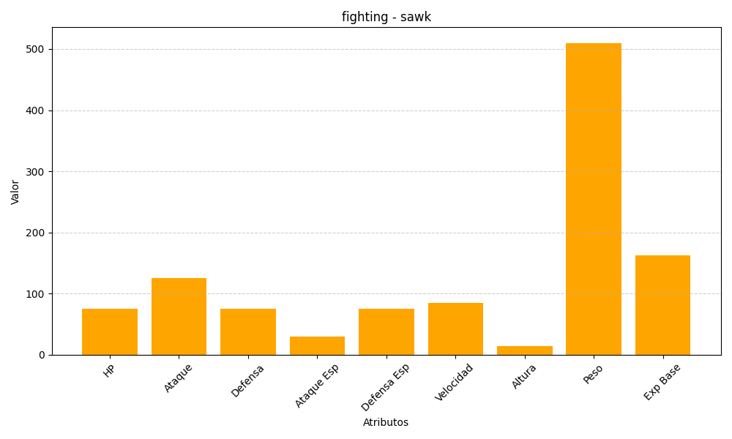
ID | Nombre | Tipo | HP | Ataque | Defensa | Ataque Especial | Defensa Especial | Velocidad | Altura | Peso | Experiencia Base
539 | sawk | fighting | 75 | 125 | 75 | 30 | 75 | 85 | 14 | 510 | 163

